Funcion Promedio
Cuadro de Ingresos

Año 2003 | Enero | Febrero | Marzo | Abril | Mayo | Junio | Promedio por Producto
Producto 1 | 3,256 | 3,500 | 2,600 | 3,500 | 3,569 | 7,821
Producto 2 | 1,600 | 4,800 | 2,300 | 3,400 | 4,563 | 2,630
Producto 3 | 1,450 | 5,900 | 2,750 | 5,800 | 4,893 | 2,587
Producto 4 | 2,500 | 4,100 | 2,100 | 4,522 | 1,426 | 4,512
Producto 5 | 2,600 | 2,500 | 3,200 | 1,622 | 3,563 | 2,653

Halle:

1.- Cantidad de Productos
2.- Cantidad de Meses
3. Cantidad de Números
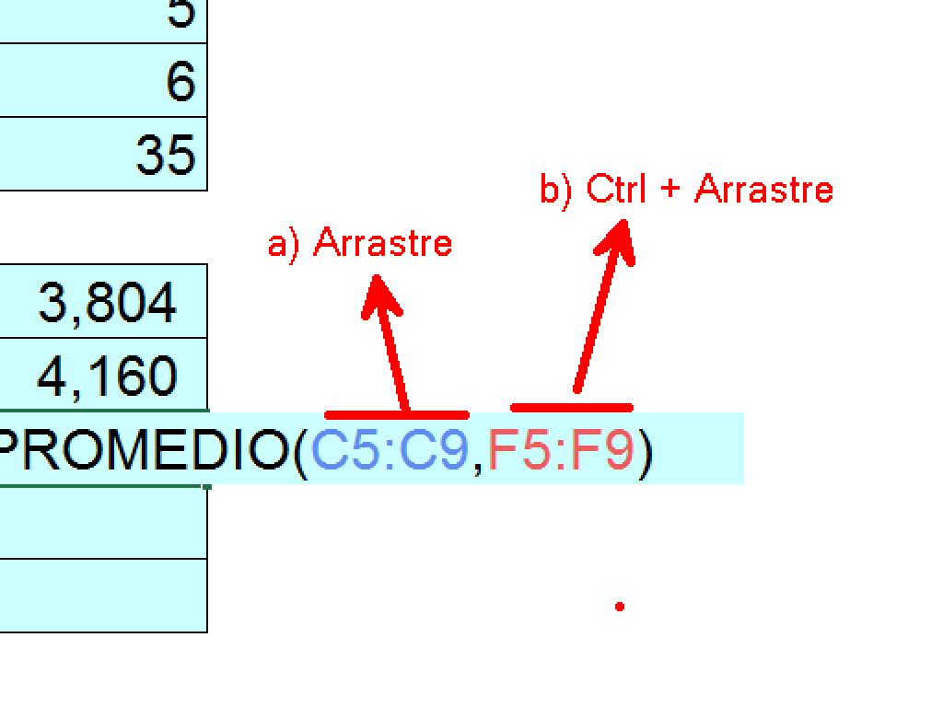
4.- El promedio del 2do trimestre
5.- El promedio del 2do mes
6.- El promedio de Febrero y Mayo
7.- El promedio del 1 bimestre
8.- El promedio del semestre

Funcion Max-Min
Cuadro de Ingresos

Año 2003 | Enero | Febrero | Marzo | Abril | Mayo | junio
Producto 1 | 3,256 | 3,256 | 3,256 | 3,256 | 3,256 | 3,256
Producto 2 | 1,600 | 4,800 | 2,300 | 3,400 | 4,563 | 2,630
Producto 3 | 1,450 | 5,900 | 2,750 | 5,800 | 4,893 | 2,587
Producto 4 | 2,500 | 4,100 | 2,100 | 4,522 | 1,426 | 4,512
Producto 5 | 2,600 | 2,500 | 3,200 | 1,622 | 3,563 | 2,653

Halle:

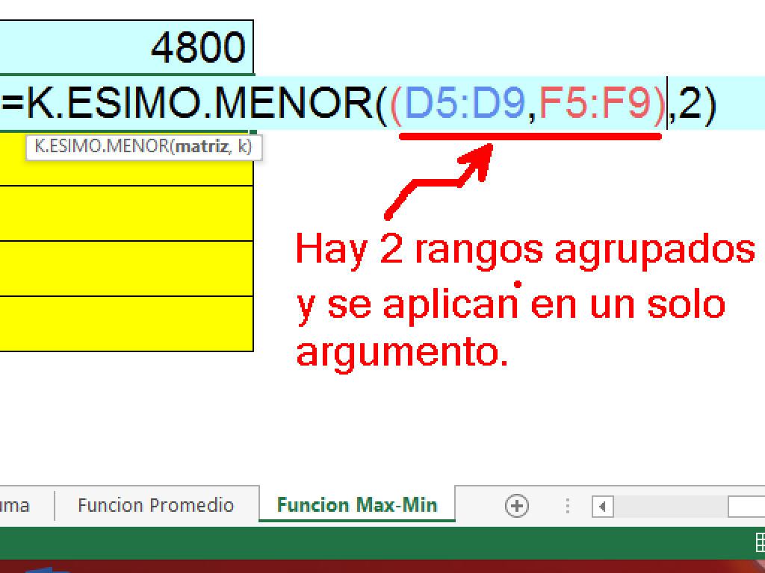
1.- El maximo valor del primer bimestre
2.- El minimo valor del tercer bimestre
3.- El maximo valor del producto 5
4.- El mínimo valor del segundo bimestre
5.- El maximo valor del semestre
6.- El minimo valor del 4to y 6to mes
7.- El máximo valor del sexto mes
8.- El maximo valor del producto 1 y producto 4

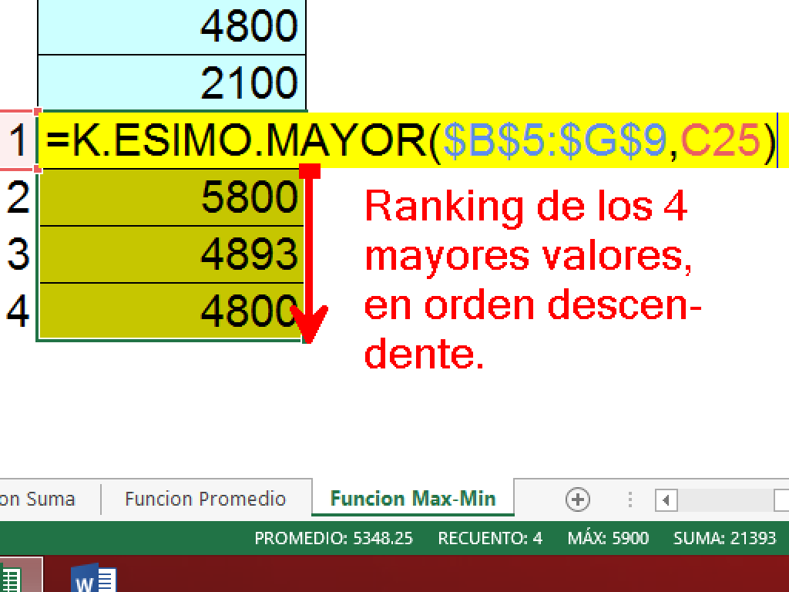
9.- El segundo mayor del 1er. Trimestre
10.- El penúltimo de Marzo y Mayo
11.- Los 4 valores mayores del semestre |  | 1
 |  | 2
 |  | 3
 |  | 4

